상품제안서
모델하우스 슬리퍼 | 상품코드: S19576

 |  |  |  |  |  |  | 02-713-8555 | www.synergygift.co.kr
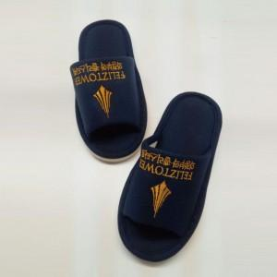

【상세/제작정보】 | * 슬리퍼 자수인쇄 별도 * 신발주머니 추가시 - 실크 인쇄 포함

【인쇄/포장옵션】 | 자수 / 비규격미포장

【공급단가】 | 수량 | 100~ | 500~ | 1,000~ | 3,000~ | 5,000~
*VAT별도 | 슬리퍼 | 5,220원 | 5,030원 | 4,830원 | 4,640원 | 4,520원
 | 신발주머니 추가 | 6,970원 | 6,720원 | 6,460원 | 6,200원 | 6,040원

【상품 URL】 | https://www.synergygift.co.kr:443/src/goods_detail.php?gdno=15455

